TF-IDF
A)
CORPUS D | D1- Un zorro rápido marrón salta sobre el perro perezoso. ¡Qué zorro! |  |  |  |  | Total palabras: 11 | D1: Documento 1
 |  |  |  |  |  |  | D2: Documento 2

 | D2- Un zorro rápido marrón salta sobre el zorro perezoso. ¡Qué zorro! |  |  |  |  | Total palabras: 11

¿Qué tan relevante es la palabra "zorro" en el corpus?

* Solución: TF - IDF * TF: Es la frecuencia de un término en un documento dado * IDF: IDF es una constante por corpus y representa la proporción de documentos que incluyen ese "término" específico |  | TF("zorro",D1) | 0.1818181818 |  | IDF("zorro",D) | 0
 |  | TF("zorro",D2) | 0.2727272727

 |  | TF-IDF("zorro",D1,D) | 0
 |  | TF-IDF("zorro",D2,D) | 0

Usando TF-IDF la palabra "zorro" es igual de relevante en el documento D1 como en el documento D2

B) - Después de limpieza
CORPUS D | D1- Un zorro rapido marron salta sobre perro perezoso zorro |  |  |  |  | Total palabras: 9 | D1: Documento 1
 |  |  |  |  |  |  | D2: Documento 2

 | D2- Un zorro rapido marron salta sobre zorro perezoso zorro |  |  |  |  | Total palabras: 9

 | D3- Un perro rapido marron salta sobre perro perezoso |  |  |  |  | Total palabras:8

¿Qué tan relevante es la palabra "zorro" en el corpus?

* Solución: TF - IDF * TF: Es la frecuencia de un término en un documento dado * IDF: Frecuencia de datos inversa (IDF) es una constante por corpus y representa la proporción de documentos que incluyen ese "término" específico |  | TF("zorro",D1) | 0.2222222222 |  | IDF("zorro",D) | 0.1760912591
 |  | TF("zorro",D2) | 0.3333333333
 |  | TF("zorro",D3) | 0

 |  | TF-IDF("zorro",D1,D) | 0.0391313909 | 2 veces
 |  | TF-IDF("zorro",D2,D) | 0.05869708635 | 3 veces
 |  | TF-IDF("zorro",D3,D) |  | 0 veces

es igual de relevante en el documento D2 como en el documento D1

Frecuencia de términos: frecuencia de documentos inversa Entonces tf – idf se calcula como Un alto peso en tf-idf se alcanza por una frecuencia de término alta (en el documento dado) y una frecuencia de documento baja del término en toda la colección de documentos; por tanto, las ponderaciones tienden a filtrar términos comunes. Dado que la razón dentro de la función logarítmica de idf es siempre mayor o igual a 1, el valor de idf (y tf – idf) es mayor o igual que 0. A medida que aparece un término en más documentos, la razón dentro del logaritmo se aproxima a 1 , acercando idf y tf – idf a 0.

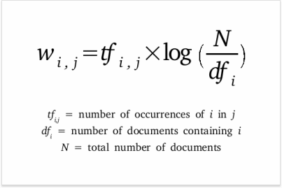

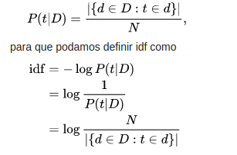
Se ha intentado poner a idf en una base probabilística ,estimando la probabilidad de que un documento dado d contenga un término t como la frecuencia relativa del documento. log(m/n)=log(m)-log(n) log(1/x) log(1)-log(x) 0-log(x) -log(x)

